상품제안서
비지니스 투톤 서류가방 | 상품코드: F16046

 |  |  |  |  |  |  | 02-412-0044 | www.easy1.co.kr
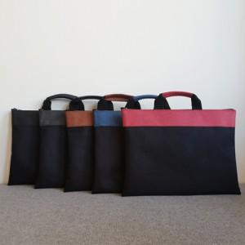

【상세/제작정보】 | 국내생산 투톤 컬러 비즈니스 백

【인쇄/포장옵션】 | 불박 / 포장지포장

【공급단가】 | 수량 | 500~ | 1,000~ | 3,000~ | 5,000~ | 10,000~
*VAT별도 | 단가 | 7,500원 | 7,380원 | 7,200원 | 7,020원 | 6,900원

【상품 URL】 | http://www.easy1.co.kr/src/goods_detail.php?gdno=16046

